Sheet1
S |  | Tài liệu tham khảo, Key_word | Demo
1 | Viết một chương trình quản lý học viên của lớp học bao gồm các chức năng sau đây. - Y01: Nhập danh sách học viên. Thông tin phải nhập gồm: họ và tên, điểm và email. - Y02: Xuất danh sách học viên. Thông tin xuất gồm: họ và tên, điểm, email và học lực. Học lực của sinh viên được tính như sau: o Điểm < 3: Yếu o 3 <= điểm < 5: Yếu o 5 <= điểm < 6.5: Trung bình o 6.5 <= điểm < 7.5: Khá o 7.5 <= điểm < 9: giỏi o Điểm >= 9: xuất sắc - Y03: Tìm kiếm học viên theo khoảng điểm nhập từ bàn phím. - Y04: Tìm kiếm học viên theo học lực nhập từ bàn phím - Y05: Tìm học viên theo mã số và cập nhật thông tin học viên. - Y06: Sắp xếp học viên theo điểm - Y07: Xuất 5 học viên có điểm cao nhất - Y08: Tính điểm trung bình của lớp - Y09: Xuất danh sách học viên có điểm trên điểm trung bình của lớp - Y10: Tổng hợp số học viên theo học lực Giai đoạn 1: Phân tích và thiết kế o Xuất hệ thống menu gồm các chức năng cần thiết o Tổ chức mỗi chức năng một hàm và viết mã gọi đúng hàm chức năng (các hàm chức năng chỉ xuất dòng chữ tên chức năng mà chưa cần phải viết mã xử lý nghiệp vụ) - Giai đoạn 2: Thực hiện viết mã o Khai báo 2 mảng chứa họ tên và điểm o Bổ sung hàm xếp loại học lực với tham số là điểm và học lực được xác định như Y02. o Bổ sung mã nguồn vào các hàm chức năng đã dựng ở giai đoạn 1 để hoàn thiện việc quản lý học viên. o Chú ý: Sử dụng các thư viện Keyboard và XArrays xây dựng trong quá trình học để đơn giản hóa viết mã
2 | Tạo một file txt lưu trữ thông tin các sinh viên co format như hình Tạo lớp Student có các trường: name, age, code, className, address, ứng với các thông tin trong file students.txt Tạo lớp Xfile thực hiện có 2 method : readFile và writeFile Method readFile thực hiện chức năng đọc file students.txt và trả về một list student Method writeFile thực hiện chức năng ghi file(ở đây là student) nếu ghi thành công thì in ra màn hình console là thành công ngược lại là thất bại Tạo lớp Main có chức năng in ra màn hình console các lựa chon: - 1: Thêm sinh viên(Nhập từ bàn phím và lưu vào file) - 2: Hiển thị danh sách sinh viên ra màn hình console - 3: Dừng chương trình
3 | Tạo lớp ThreadOne extend Thread khai báo một Java Variable Queue có Message kiểu là Student Khi chọn option 1: Nhập xong thông tin sinh viên thì ThreadOne sẽ add Student đấy vào Queue sau đo lưu vào file Tạo lớp ThreadTwo implement Runable cứ mỗi 5s thì show số lượng sinh viên có trong file 1 lần Option 2: Show danh sách sinh viên | Kiến thức cần đọc: Thread, Runable, Java Variable Type Queue https://viettuts.vn/java-thread https://gpcoder.com/2744-queue-va-priorityqueue-trong-java/
4 | Tạo file app.conf chưa nội dụng username/password do mình tự định nghĩa Sử dụng java web service JAX tạo một API nhận về các trường username, pasword, name, age, code, className, address, mark - kiểm tra khi thực hiện một request lên api, + Trường use/pass trùng với user/pass trong file app.conf thì tiếp tục chương trình trả về chuỗi : "Thành công" + Trường hợp user/pass không đúng: "Username/password không đúng" + Tạo một đối tượng Student từ các tham số nhận được + Sử dụng ThreadOne add đối tượng student vừa mới tạo vào Queue và thực hiện ghi vào file student.txt - Log kết qua ghi file ra màn hình console Cách tạo ra một jax-ws(https://www.baeldung.com/jax-ws) | KIến thức cần nắm: JAX-WS Tham khảo :Jax-ws https://www.baeldung.com/jax-ws
5 | Sử dụng SOAP UI test api ở BT 3 sao cho có được đầu ra mong muốn.(Thành công, thất bại, Username/password không đung) | Link dowload: https://www.soapui.org/tools/soapui/ Cách sử dụng tool truy cập JAX-WS
6 | - Chuẩn bị: +Database thuctap + Tạo bảng student có các trường( id, name, code, age, className, address, mark) + Tạo file db.conf có thông tin như hình bên + Sử dụng jdbc để kết nối với mysql + Tạo file app.conf chưa nội dụng username/password: (username=quocanhdz/password=quocanhdzzz) - Sử dụng java web service JAX tạo một WebService có tên StudentWs + Trong StudentWS tạo một WebMothod có tên addStudentFake có các WebParam( username, pasword, name, age, code, className, address, mark) + Nếu username/password không trùng với username/password trong file app.conf thì trả ra chuỗi: "Username và password không hợp lệ" + Nếu user/pass hợp lệ: + Tạo một đối tượng Student từ các tham số nhận được + Sử dụng ThreadOne add đối tượng student vừa mới tạo vào Queue và thực hiện insert vào database + Nếu add queue thành công thì return về chuỗi : "Thành công" + Nếu thất bại thì return về chuỗi: "Thất bại" - Long kết quả insert ra màn hình console Cách tạo ra một jax-ws(https://www.baeldung.com/jax-ws) | Kiến thức cần nắm: Database-JDBC Database/ Cách sử dụng tool để kêt nối DB:https://www.mysqltutorial.org/mysql-create-database/ Tham khảo: https://stackjava.com/network-programming/ su-dung-jdbc-de-ket-noi-java-voi-database-mysql.html | 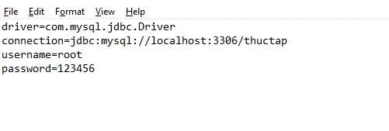 | 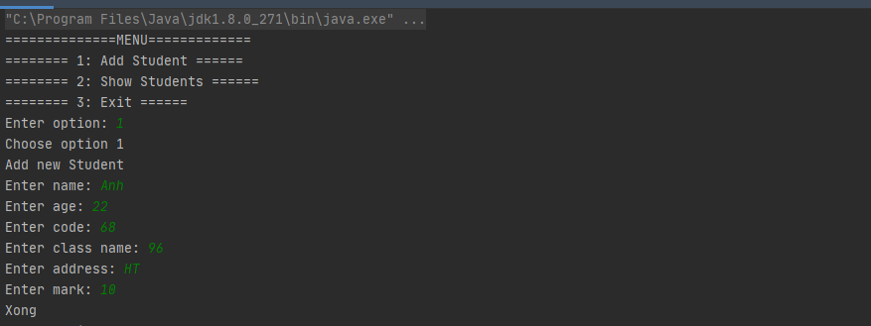
7 | Sử dụng log4j lưu lại các hoạt động của chương trình vào file full.log Format: dd/MM/yyyy hh:mm:ss type log classname: content Ví dụ như hình bên | Kiến thức cần nắm: Log4j https://www.javatpoint.com/log4j-example
8 | Export chương trình vừa hoàn thiện ra file jar và chạy chương trình bằng cmd
9 | - Chuẩn bị: + Tạo mới project + Database thuctap + Tạo bảng class có các trường( id, name, code) + Tạo file db.conf và app.conf như bài 5 - Sử dụng java web service JAX tạo một WebService có tên là ClassWebservice + Trong ClassWebService tạo một WebMethod addClass có các WebParam( username, pasword, name, code) + Nếu username/password không trùng với username/password trong file app.conf thì trả ra chuỗi: "Username và password không hợp lệ" + Nếu user/pass hợp lệ: + Insert một bản ghi vào bảng class với name và code tương ứng nhận được + Nếu insert thành công thì return về : "0" + Nếu thất bại thì return về: "1" Cách tạo ra một jax-ws(https://www.baeldung.com/jax-ws) | Tham khảo: https://stackjava.com/network-programming/ su-dung-jdbc-de-ket-noi-java-voi-database-mysql.html
10 | Chuẩn bị: +Database thuctap + Tạo bảng student có các trường( id, name, code, age, className, address, mark) + Tạo file db.conf có thông tin như hình bên + Sử dụng jdbc để kết nối với mysql + Tạo file app.conf chưa nội dụng username/password: (username=quocanhdz/password=quocanhdzzz) - Sử dụng java web service JAX tạo một WebService có tên StudentWs + Trong StudentWS tạo một WebMothod có tên addStudentReal có các WebParam( username, pasword, name, age, code, className, address, mark) + Nếu username/password không trùng với username/password trong file app.conf thì trả ra chuỗi: "Username và password không hợp lệ" + Nếu user/pass hợp lệ: + Kiểm tra xem className có trong bảng class hay không * Nếu có thì next đến bước tiếp theo * Nếu không có thì thực hiện gọi sang Webservice vừa taoh ở bài 8 để insert vào bảng class ..Nếu Webservice trả về thành công thì đi đến bước tiếp theo .. Nếu thất bại thì return về chuỗi: "Thêm sinh viên thất bại do class không tồn tại" + Tạo một đối tượng Student từ các tham số nhận được + Sử dụng ThreadOne add đối tượng student vừa mới tạo vào Queue và thực hiện insert vào database + Nếu insert thành công thì return về chuỗi : "Thành công" + Nếu thất bại thì return về chuỗi: "Thất bại" Cách tạo ra một jax-ws(https://www.baeldung.com/jax-ws)
11 | Export cả 2 project ra file jar và chạy bằng cmd Sử dụng Soap UI để thêm thử một sinh viên Kiểm tra bảng class và bảng student Check log | Cách build file và chạy application

